11209
112年9月份 善牧園幼兒園午餐點心菜單
日期 | 星期 | 主食 | 主菜 | 副菜一 | 青菜 | 湯品 | 幼兒園午餐附餐 | 早點心主食 | 午點心主食 | 全穀 雜糧 | 蛋豆 魚肉 | 油脂 | 蔬菜 | 水果 | 熱量
2023-09-01 | 五 | 薏仁飯 | 醬爆雞丁 | 咖哩洋芋 | 蚵白菜 | 日式味噌湯 | 水果 | 蔥花捲+米漿 | 什錦冬粉湯 | 5.2 | 2.2 | 2.4 | 1.5 | 1 | 733
2023-09-04 | 一 | 白米飯 | 味噌燒肉 | 黃瓜拌雞絲 | 小白菜 | 羅宋湯 | 水果 | 銀絲卷+豆漿 | 紅豆豆花 | 5 | 2.2 | 2.5 | 1.5 | 1 | 723.5
2023-09-05 | 二 | 鮮菇炒烏龍 |  | 茄汁豆包 | 雙色花椰菜 | 三絲湯 | 水果 | 鮮蔬肉末粥 | 香蔥麵包+鮮奶 | 5 | 2 | 2.4 | 2 | 1 | 716
2023-09-06 | 三 | 麥片飯 | 三杯雞 | 豆皮肉絲黃豆芽 | 有機青菜 | 四神湯 | 水果 | 小籠包*2+米漿 | 鮮蔬湯餃 | 5.2 | 2.3 | 2.3 | 1.3 | 1 | 731.2
2023-09-07 | 四 | 夏威夷炒飯 |  | 香烤雞腿 | 有機青菜 | 酸辣湯 | 水果 | 蔬菜南瓜米粉湯 | 卡士達包+豆漿 | 5.5 | 2.2 | 2.3 | 1.3 | 1 | 744.7
2023-09-08 | 五 | 紫米飯 | 檸檬鮮魚 | 蕃茄炒蛋 | 蒜香高麗菜 | 蘿蔔肉羹湯 | 水果 | 大白菜冬粉湯 | 原味鬆餅+鮮奶 | 5 | 2.6 | 2.4 | 1.8 | 1 | 756.2
2023-09-11 | 一 | 白米飯 | 京醬肉絲 | 燒賣*2 | 青江菜 | 香菇雞湯 | 水果 | 鮮肉包+米漿 | 木須炒麵 | 5 | 2.3 | 2.4 | 1.7 | 1 | 731.3
2023-09-12 | 二 | 田園蛋炒飯 |  | 醬燒黑豆干 | 白菜滷 | 芹香蘿蔔湯 | 水果 | 蘿蔔糕湯 | 紫米饅頭+鮮奶 | 5 | 2.3 | 2.4 | 2 | 1 | 738.5
2023-09-13 | 三 | 薏仁飯 | 咖哩雞 | 椒鹽花枝丸*2 | 有機青菜 | 冬瓜排骨湯 | 水果 | 珍珠丸*2+豆漿 | 麻油鮮蔬麵線 | 5.3 | 2.2 | 2.5 | 1.3 | 1 | 739.7
2023-09-14 | 四 | 蕃茄海鮮螺旋麵 |  | 醬燒豬柳 | 有機青菜 | 玉米濃湯 | 水果 | 魚片粥 | 鮮奶饅頭+米漿 | 5.5 | 2.2 | 3 | 1.5 | 1 | 781
2023-09-15 | 五 | 芝麻飯 | 蒜味雞丁 | 香蔥菜脯蛋 | 小白菜 | 黃瓜肉片湯 | 水果 | 蕃茄蛋花湯麵 | 玉米麵包+鮮奶 | 5 | 2.3 | 2.5 | 2 | 1 | 743
2023-09-18 | 一 | 白米飯 | 日式壽喜燒 | 龍鳳腿 | 薑絲蚵白菜 | 鳳梨雞湯 | 水果 | 豆沙包+豆漿 | 鍋燒烏龍麵 | 5 | 2 | 2.5 | 2 | 1 | 720.5
2023-09-19 | 二 | (素)金瓜炒米粉 |  | 腐皮豆芽菜 | 青江菜 | 百香愛玉湯 | 水果 | 玉米雞茸粥 | 蛋塔+鮮奶 | 5.3 | 1.8 | 2.1 | 2 | 1 | 708.5
2023-09-20 | 三 | 糙米飯 | 香菇雞 | 家常干片 | 有機青菜 | 大滷湯 | 水果 | 水煎包+米漿 | 酸辣湯麵 | 5 | 2 | 2.5 | 2.2 | 1 | 725.3
2023-09-21 | 四 | 日式咖哩豬排飯 |  | 關東煮 | 有機青菜 | 義式蔬菜湯 | 水果 | 大滷麵 | 胚芽饅頭+豆漿 | 5.5 | 2.2 | 3 | 1.2 | 1 | 773.8
2023-09-22 | 五 | 五穀飯 | 轟炸雞腿 | 麻婆豆腐 | 雙色花椰菜 | 蘿蔔魚丸湯 | 水果 | 通心麵玉米濃湯 | 銀絲卷+鮮奶 | 4.5 | 3 | 2.5 | 1.3 | 1 | 743.7
2023-09-23 | 六 | 小米飯 | 蕃茄魚丁 | 客家小炒 | 紅蘿蔔炒高麗菜 | 什錦冬粉湯 | 水果 | 雞蛋饅頭+米漿 | 蔬菜鮮魚粥 | 4.5 | 2.6 | 2.3 | 1.5 | 1 | 709.5
2023-09-25 | 一 | 白米飯 | 鳳梨紅燒肉 | 銀芽雞絲 | 蒜香萵苣 | 魷魚羹湯 | 水果 | 筍香包+豆漿 | 肉絲湯麵 | 4.7 | 2.2 | 2.5 | 1.5 | 1 | 702.5
2023-09-26 | 二 | (素)什錦炒麵 |  | 玉米炒蛋 | 冬香油菜 | 蘑菇濃湯 | 水果 | 蔬菜南瓜粥 | 黑糖捲+鮮奶 | 5.2 | 2.3 | 2.5 | 1.5 | 1 | 745
2023-09-27 | 三 | 薏仁飯 | 照燒黃金雞 | 肉末冬粉 | 有機青菜 | 味噌海芽湯 | 水果 | 蒸餃*2+米漿 | 餛飩湯 | 4.5 | 2 | 2.5 | 2 | 1 | 685.5
2023-09-28 | 四 | 乾拌粿仔條 |  | 洋蔥豬排 | 有機青菜 | 番茄蛋花湯 | 水果 | 蘑菇鐵板麵 | 起司蛋糕+豆漿 | 5.3 | 2.1 | 2.5 | 1.5 | 1 | 737
2023-09-29 | 五 | ~ 中 秋 節 放 假 ~
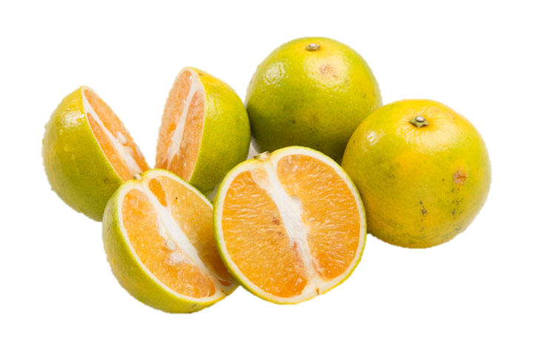 柳丁 {擷取自台灣癌症基金會} 柳丁別稱「甜橙」或「柳橙」，屬於芸香常綠果樹，產量約佔全世界甜橘類總產量70%以上，是十分受歡迎的柑橘類水果。由於氣候適合、品質優良加上植栽品質管理得當，所以國產的柳丁不論其香氣、口感、香氣、甜度遠遠勝過進口的同類水果。 1. 柳丁含有醣類、膳食纖維、維生素B群、維生素C、類胡蘿蔔素、鈣、磷、鉀、檸檬酸、果膠等營養素， 其中的維生素C以及類胡蘿蔔素可對抗自由基，保護細胞膜完整，防止細胞受到傷害。維生素C含量豐富，每天吃兩顆柳丁，就可吃足每日100毫克的建議攝取量。 2. 果肉中含的豐富膳食纖維，有助於促進消化、改善便祕 3. 柳丁中的生物類黃酮維生素Ｐ，可增加血管通透性，能強化血管。 4. 富含果膠，能加速食物通過消化道，幫助脂肪、膽固醇由糞便排除出去， 避免膽酸二級產物堆積降低罹患大腸癌風險。 挑選小技巧 選擇柳丁時，果皮需選擇有光澤，沒有乾扁皺紋，其次再選擇中等大小或小型的果實，香甜比例較高，顏色也要選擇黃橙色的為佳。 ※本校豬肉食材來源地皆為臺灣 ※本校未使用輻射污染食品

